Layout Screen
Detail Design | Project | ASOFT - ERP.NET | ID Screen | CF0142 | Created By | Thị Phượng | Updated By | Thị Phượng
 | Module | ASOFT - CI | Name Screen | Cập nhật địa điểm | Created Date | 01/13/2016 | Updated Date | 2016-01-13

Layout |  |  |  |  |  |  | Overview
 |  |  |  |  |  |  | Sử dụng màn hình này để: Cập nhật địa điểm (trạm trong sơ đồ tuyến)

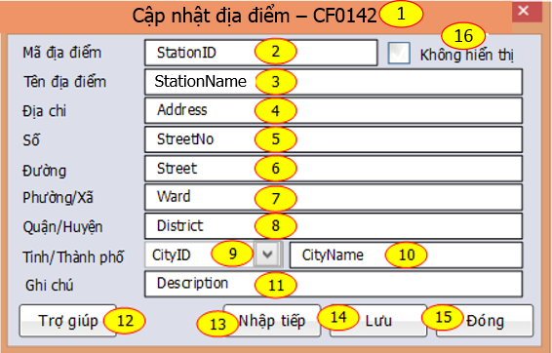
 |  |  |  |  |  |  | Flow Screen
 |  |  |  |  |  |  | Login ->S ->Phân hệ -> ASOFT-CI -> Danh mục -> Danh mục địa điểm -> Thực hiên/RightClick Gird -> Thêm/Sửa/Xem

